示意图
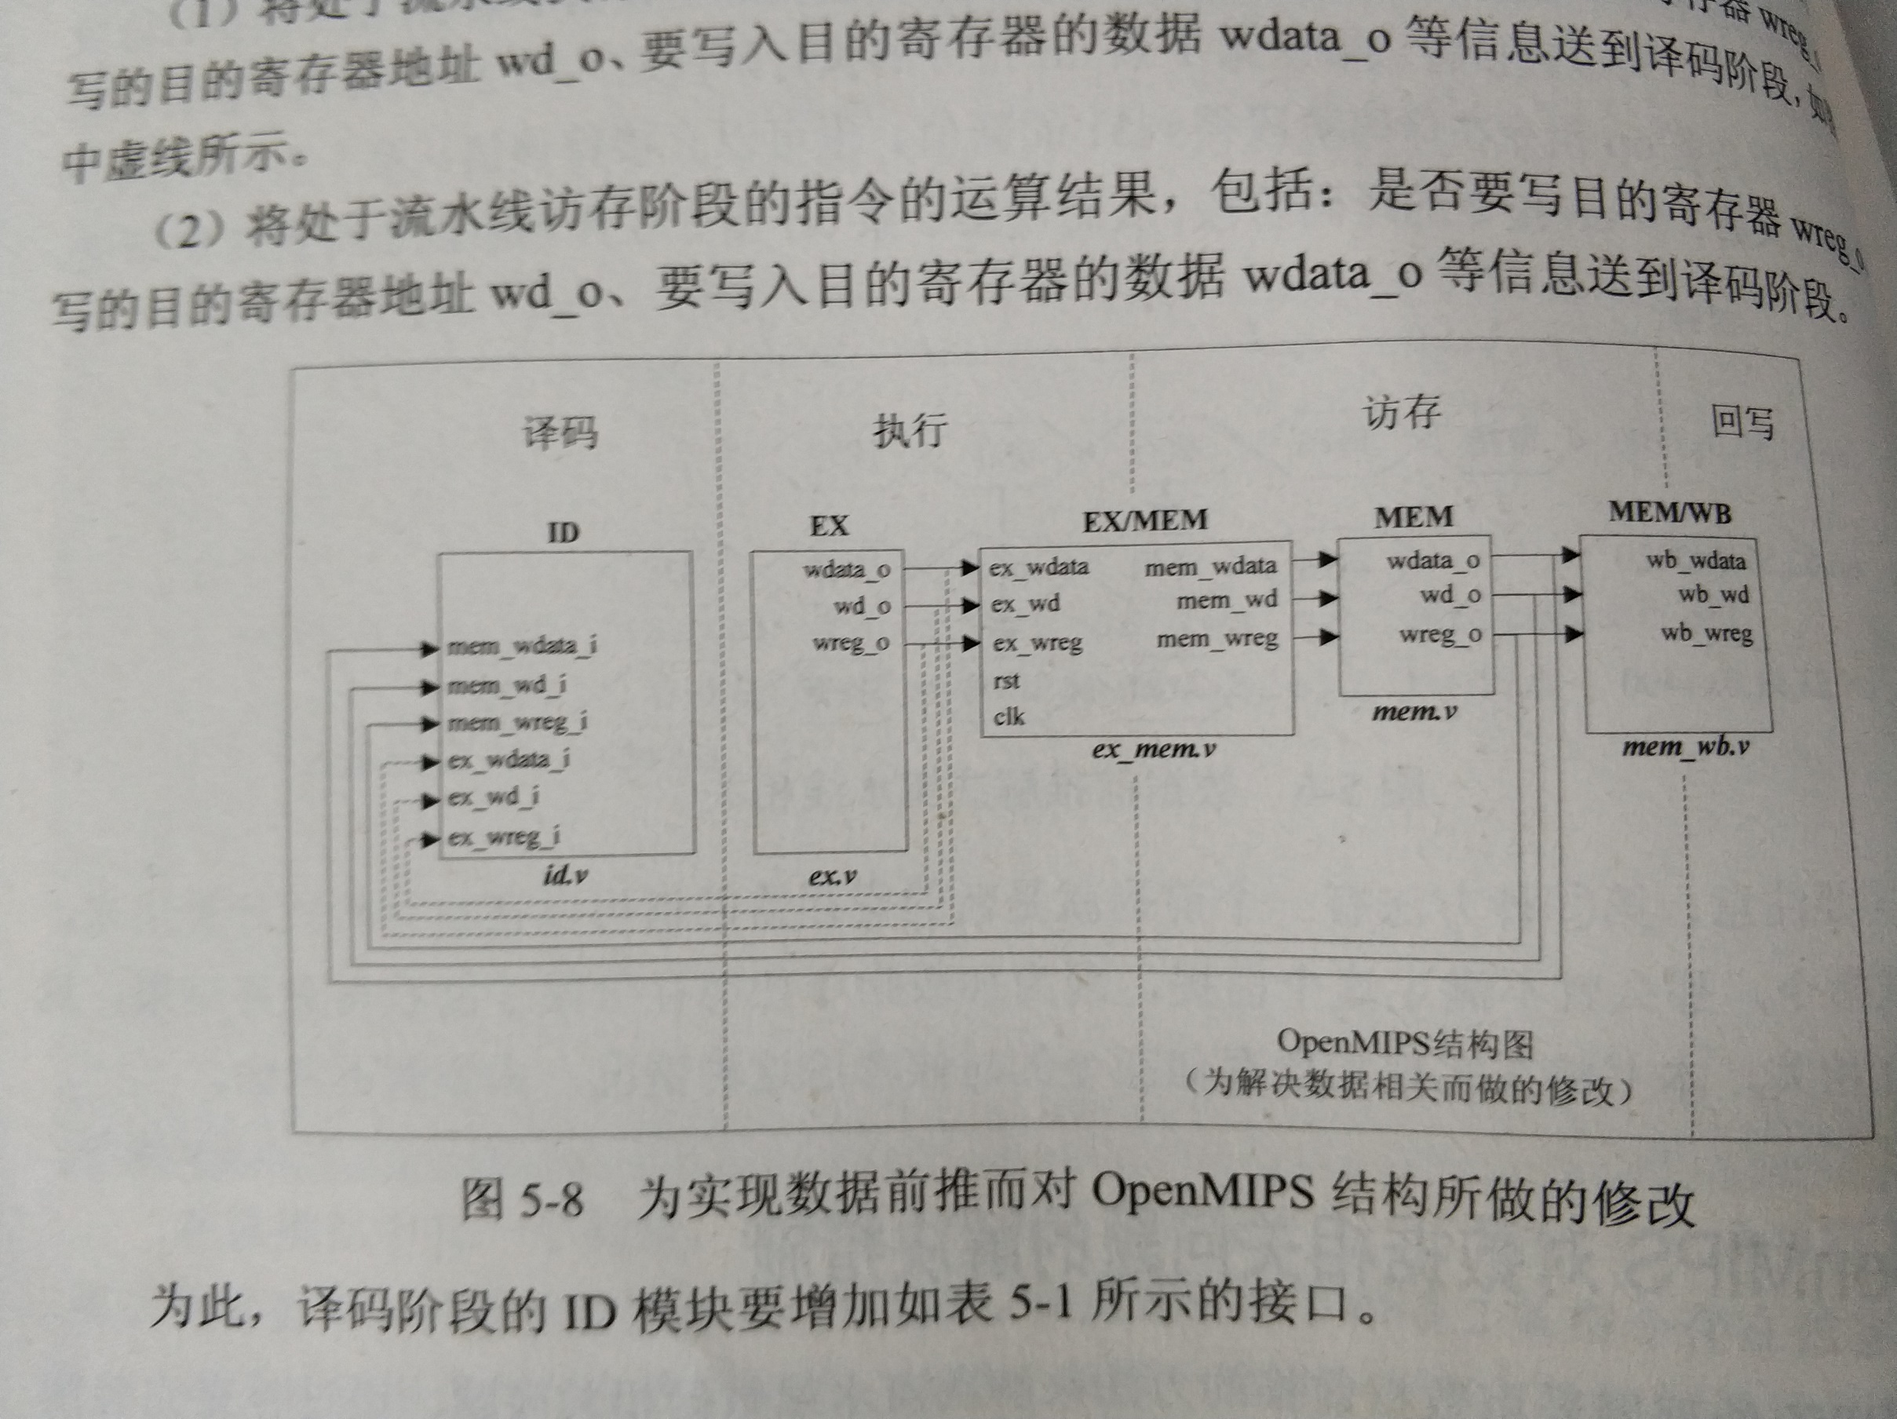

指令码
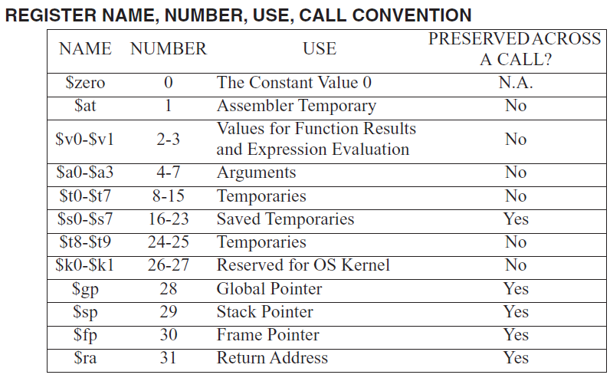
指令 |  | layout |  |  |  |  |  | opcode |  |  |  |  |  | funct
 |  | [31:26] | [25:21] | [20:16] | [15:11] | [10:6] | [5:0] | [5] | [4] | [3] | [2] | [1] | [0] | [5] | [4] | [3] | [2] | [1] | [0]
ori | GPR[rt] = GPR[rs] or zero_extend(imm) | 001101 | rs | rt | imm |  |  | 0 | 0 | 1 | 1 | 0 | 1 | N/A
and | GPR[rd] = GPR[rs] and GPR[rt] | 000000 | rs | rt | rd | 00000 | 100100 | 0 | 0 | 0 | 0 | 0 | 0 | 1 | 0 | 0 | 1 | 0 | 0
or | GPR[rd] = GPR[rs] or GPR[rt] | 000000 | rs | rt | rd | 00000 | 100101 | 0 | 0 | 0 | 0 | 0 | 0 | 1 | 0 | 0 | 1 | 0 | 1
xor | GPR[rd] = GPR[rs] xor GPR[rt] | 000000 | rs | rt | rd | 00000 | 100110 | 0 | 0 | 0 | 0 | 0 | 0 | 1 | 0 | 0 | 1 | 1 | 0
nor | GPR[rd] = GPR[rs] nor GPR[rt] | 000000 | rs | rt | rd | 00000 | 100111 | 0 | 0 | 0 | 0 | 0 | 0 | 1 | 0 | 0 | 1 | 1 | 1
andi | GPR[rt] = GPR[rs] and zero_extend(imm) | 001100 | rs | rt | imm |  |  | 0 | 0 | 1 | 1 | 0 | 0 | N/A
xori | GPR[rt] = GPR[rs] xor zero_extend(imm) | 001110 | rs | rt | imm |  |  | 0 | 0 | 1 | 1 | 1 | 0 | N/A
lui | GPR[rt] = ( imm || 016 ) | 001111 | 00000 | rt | imm |  |  | 0 | 0 | 1 | 1 | 1 | 1 | N/A
sll | s = sa, GPR[rd] = GPR[rt](31-s)..0 || 0s | 000000 | 00000 | rt | rd | sa | 000000 | 0 | 0 | 0 | 0 | 0 | 0 | 0 | 0 | 0 | 0 | 0 | 0
sllv | s = GPR[rs]4..0, GPR[rd] = GPR[rt](31-s)..0 || 0s | 000000 | rs | rt | rd | 00000 | 000100 | 0 | 0 | 0 | 0 | 0 | 0 | 0 | 0 | 0 | 1 | 0 | 0
sra | s = sa, GPR[rd] = ( GPR[rt]31 )s || GPR[rt]31..s | 000000 | 00000 | rt | rd | sa | 000011 | 0 | 0 | 0 | 0 | 0 | 0 | 0 | 0 | 0 | 0 | 1 | 1
srav | s = GPR[rs]4..0, GPR[rd] = ( GPR[rt]31 )s || GPR[rt]31..s | 000000 | rs | rt | rd | 00000 | 000111 | 0 | 0 | 0 | 0 | 0 | 0 | 0 | 0 | 0 | 1 | 1 | 1
srl | s = sa, GPR[rd] = 0s || GPR[rt]31..s | 000000 | 00000 | rt | rd | sa | 000010 | 0 | 0 | 0 | 0 | 0 | 0 | 0 | 0 | 0 | 0 | 1 | 0
srlv | s = GPR[rs]4..0, GPR[rd] = 0s || GPR[rt]31..s | 000000 | rs | rt | rd | 00000 | 000110 | 0 | 0 | 0 | 0 | 0 | 0 | 0 | 0 | 0 | 1 | 1 | 0
add | temp = ( GPR[rs]31 || GPR[rs]31..0 ) + ( GPR[rt]31 || GPR[rt]31..0 ), if temp32 ≠ temp31, SignalException, else GPR[rd] = temp31..0 | 000000 | rs | rt | rd | 00000 | 100000 | 0 | 0 | 0 | 0 | 0 | 0 | 1 | 0 | 0 | 0 | 0 | 0
addi | temp = ( GPR[rs]31 || GPR[rs]31..0 ) + sign_extend(imm), if temp32 ≠ temp31, SignalException, else GPR[rt] = temp31..0 | 001000 | rs | rt | imm |  |  | 0 | 0 | 1 | 0 | 0 | 0 | N/A
addu | GPR[rd] = GPR[rs] + GPR[rt] | 000000 | rs | rt | rd | 00000 | 100001 | 0 | 0 | 0 | 0 | 0 | 0 | 1 | 0 | 0 | 0 | 0 | 1
addiu | GPR[rt] = GPR[rs] + sign_extend(imm) | 001001 | rs | rt | imm |  |  | 0 | 0 | 1 | 0 | 0 | 1 | N/A
sub | temp = ( GPR[rs]31 || GPR[rs]31..0 ) - ( GPR[rt]31 || GPR[rt]31..0 ), if temp32 ≠ temp31, SignalException, else GPR[rd] = temp31..0 | 000000 | rs | rt | rd | 00000 | 100010 | 0 | 0 | 0 | 0 | 0 | 0 | 1 | 0 | 0 | 0 | 1 | 0
subu | GPR[rd] = GPR[rs] - GPR[rt] | 000000 | rs | rt | rd | 00000 | 100011 | 0 | 0 | 0 | 0 | 0 | 0 | 1 | 0 | 0 | 0 | 1 | 1
slt | GPR[rd] = GPR[rs] < GPR[rt] ? 1 : 0 | 000000 | rs | rt | rd | 00000 | 101010 | 0 | 0 | 0 | 0 | 0 | 0 | 1 | 0 | 1 | 0 | 1 | 0
slti | GPR[rt] = GPR[rs] < sign_extend(imm) ? 1 : 0 | 001010 | rs | rt | imm |  |  | 0 | 0 | 1 | 0 | 1 | 0 | N/A
sltu | GPR[rd] = ( 0 || GPR[rs]31..0 ) < ( 0 || GPR[rt]31..0 ) ? 1 : 0 | 000000 | rs | rt | rd | 00000 | 101011 | 0 | 0 | 0 | 0 | 0 | 0 | 1 | 0 | 1 | 0 | 1 | 1
sltiu | GPR[rt] = ( 0 || GPR[rs]31..0 ) < ( 0 || sign_extend(imm) ) ? 1 : 0 | 001011 | rs | rt | imm |  |  | 0 | 0 | 1 | 0 | 1 | 1 | N/A

